파트너사 정책
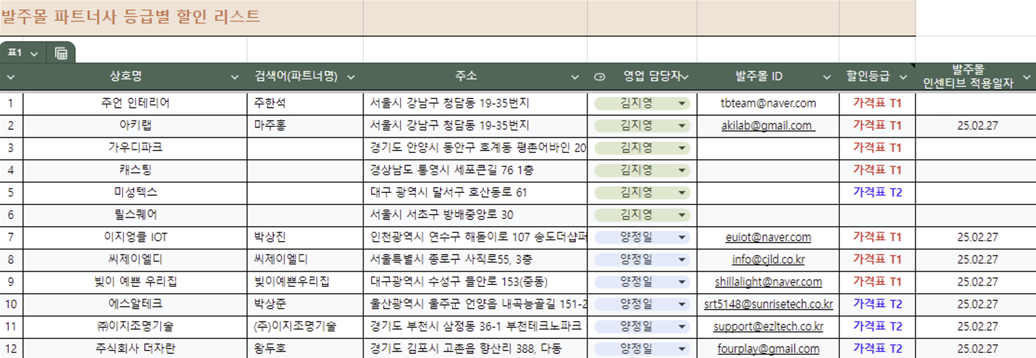
파트너사와 리셀러의 구분
파트너사 | - 아카라와 직접 거래 계약을 체결하고, 리베이트 정책에 따라 연간 판매 목표를 설정하여 운영하는 공식 협력업체 - 오프라인 CS 가능한 기술력 보유한 업체(온오프라인 영업가능)
리셀러 | 아카라와 직접 거래하지 않고, 파트너사를 통해 제품을 공급받아 유통하는 업체

공간사업부 제품 구매/판매 기본원칙
항목 | 내용
발주 우선순위 | 발주몰 주문 우선
결제 조건 우선순위 | 선입금 조건 우선
기업고객/계약 파트너사 조건 | 익월 결제 조건인 경우에만 발주몰 적용
가격 정책 예외 시 | 변경 필요 시 사전 컨펌 요청
대량 발주 할인 정책 | 30% 할인 가능
파트너사 온라인 판매 가격 정책 | 공식몰 소비자가격 기준 노출 (가격 노출 사전 승인 필요)

파트너사 할인율 정책
구분 | 할인율 | 해당업체 | 후보업체
T1 업체 | 전체 30% 할인 ,전략 제품 50% 할인 (예외 사항: 할인 없는 상품 등, 공통사항 40% 할인, 30% 할인 등) | 이지엉클 아이오티, 씨제이엘디
T2 업체 | 전체 30% 할인, 전략 제품 30% 할인 (예외 사항: 할인 없는 상품 등, 공통사항 40% 할인, 30% 할인 등) | 빛이 예쁜 우리집, 주언 인테리어, 아키랩, 가우디파크, 캐스팅 | 고수플러스, 에이지스
T3 업체 | 전체 25% 할인, 전략 제품 25% 할인 (예외 사항: 할인 없는 상품 등, 공통사항 40% 할인, 30% 할인 등) | 에스알테크, 이지조명기술, 더 자란, 미성택스

파트너사 등급별 목록
등급 | 기준 | 업체명
T1 업체 | 연간 2.4억 이상 매출 목표를 가지며 달성 가능한 업체 | 이지엉클 아이오티, 씨제이엘디
T2 업체 | 연간 1.2억 이상 매출 목표를 가지며 달성이 가능 할 업체 | 빛이 예쁜 우리집, 주언 인테리어, 아키랩, 가우디파크, 캐스팅
T3 업체 | 연간 1.2억 이상 매출 목표를 가졌지만 달성 활률이 적은 업체 | 에스알테크, 이지조명기술, 더 자란, 미성택스

파트너사 가격표 | https://drive.google.com/drive/folders/17A3KQTbia6PqDWCJcgdGwuBQyjzB1DZT

